生产板块
福建基地-生产板块-2026年05月11系统更新内容
序号 | 类型 | 单据 | 内容 | 备注
1 | 优化项 | 制水工序 | 解决输入框鼠标滚动时值会变化，详见图中红色框圈中区域 | 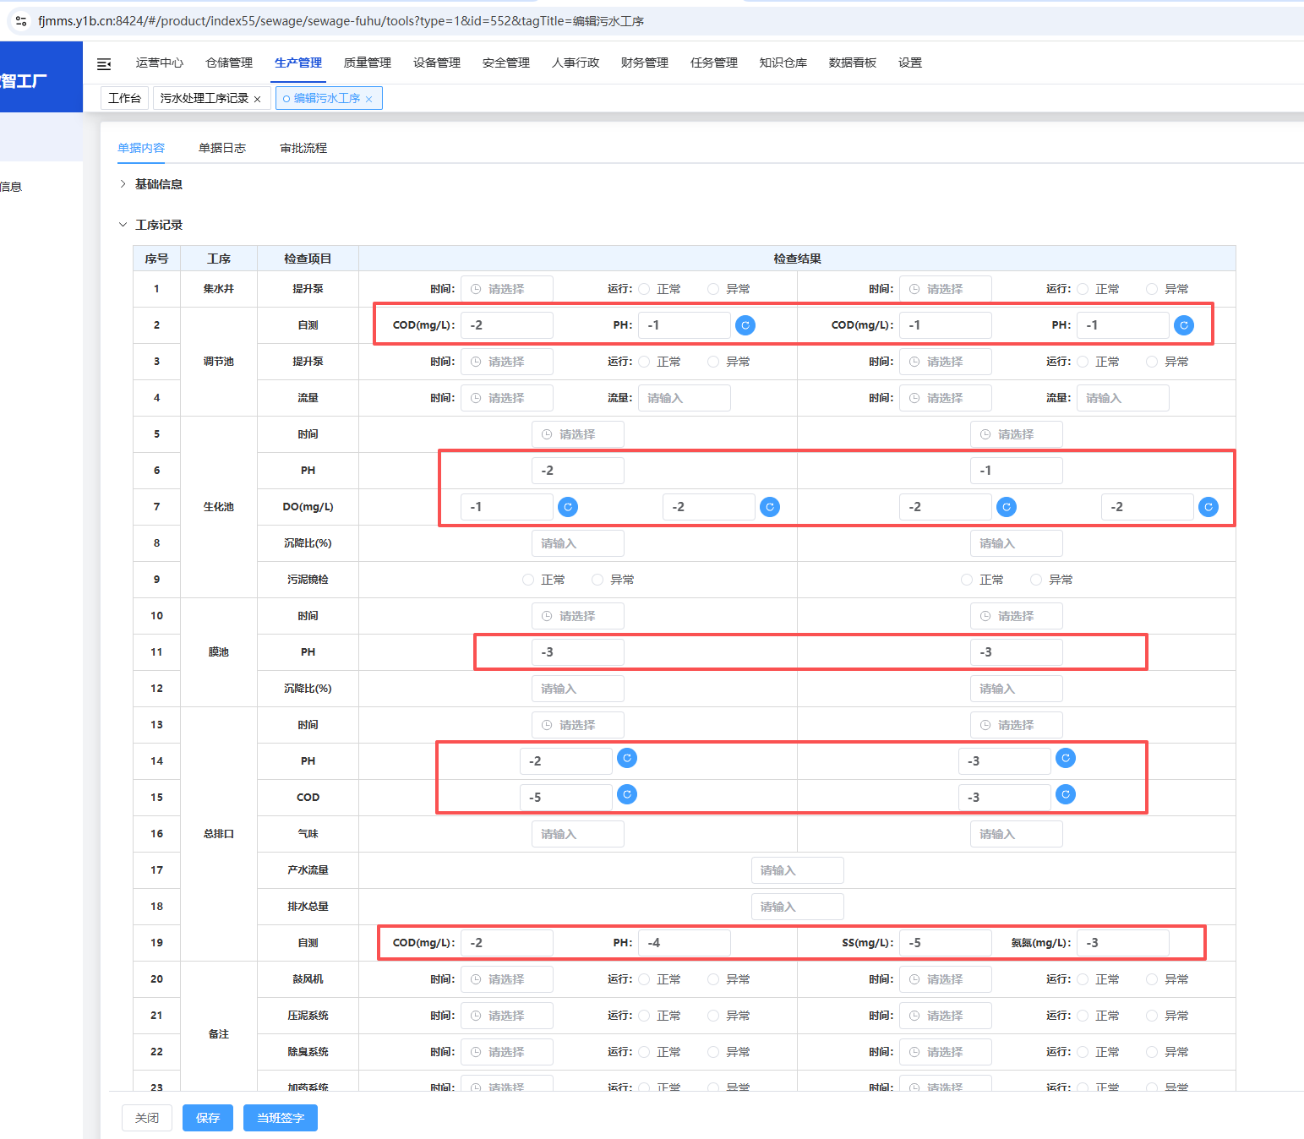
2 |  | 配料工序记录 | 解决输入框鼠标滚动时值会变化，详见图中红色框圈中区域
3 |  | 污水处理工序记录 | 解决输入框鼠标滚动时值会变化，详见图中红色框圈中区域
4 |  | 生产基地KPI考核指标 | 数据展示默认为当月 | 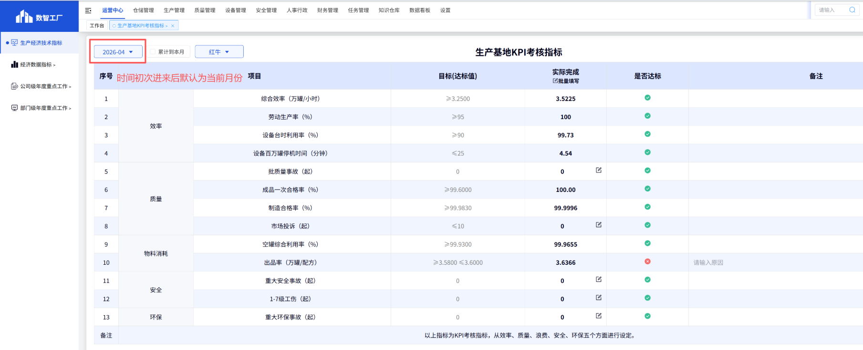
5 |  | 生产基地一般考核指标 | 数据展示默认为当月；成品破损率、离职率去掉编辑图标；一般质量事故、一般安全事故默认为0

